Stock
Compute OFF |  | INVENTARIO EL ÑANDÚ

Fecha | 2024-06-16 |  |  |  | Novillos Buyatti Febrero 2021

Dueño | Categoria | Cantidad
Buyatti | Ternera
 | Vaquillona
 | Vaca |  | Caravanas no Contabilizadas
 | Ternero |  | Novillo | 15 | 68, 107, 138 Recategorizadas a VACA
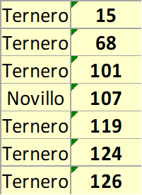
 | Torito |  | Novillo | 101
 | Novillo |  | Novillo | 119
 | Toro |  | Novillo | 124
 | TOTAL | 0 | Novillo | 126

Movimientos 2021
3 Novillos recategorizados a Vaquillona: 68, 107, 138
2 Vacas muertas
6 Vacas viejas vendidas

